CollectiveAccess
Image | Object | Description | Date
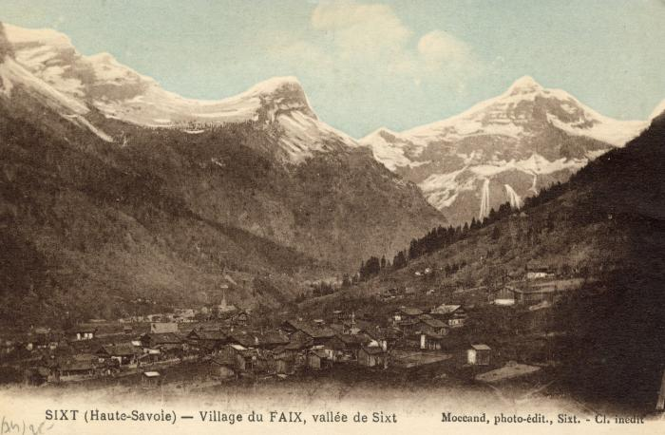 | Village du "Faix", vallée de Sixt (56-090) | Village du Fay, vallée de Sixt
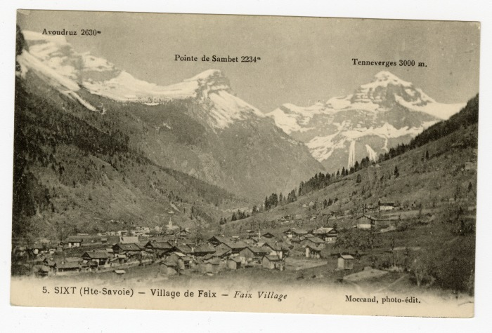 | Vue sur le village du Fay (56-026) | Vue sur le village du Fay Avoudruz, Pointe de Sambet et Tenneverge
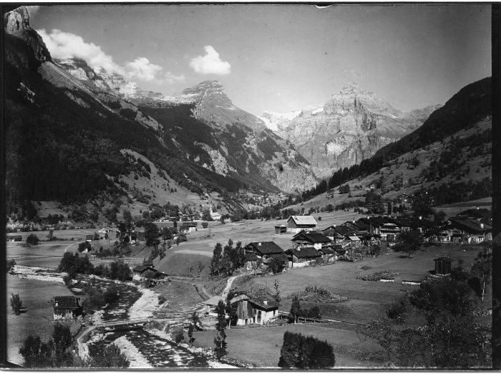 | Photo vue sur le hameau du Fay et le pont des Nants (51-059) | Photo vue sur le hameau du Fay et le pont des Nants
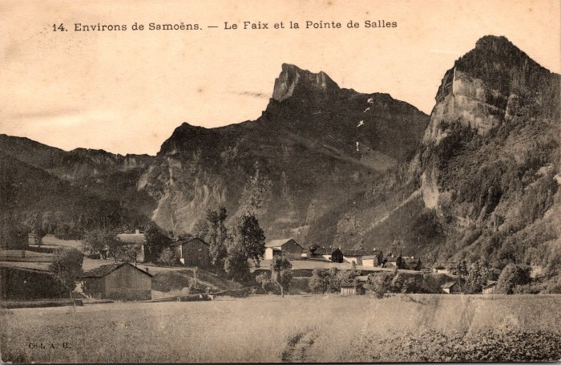 | Le Fay et la Pointe de Sales (2-547) | Le Fay et la Pointe de Sales
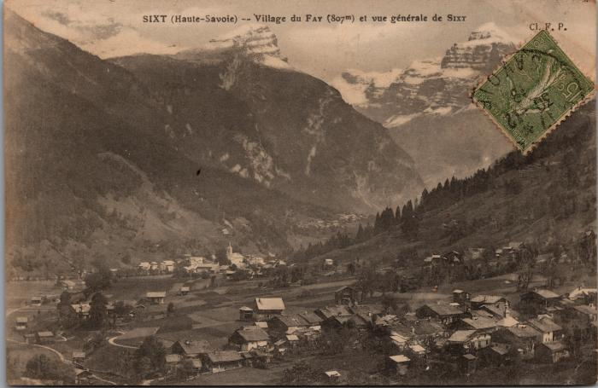 | Vue sur le village du Fay et du bourg (2-3059) | Vue sur le village du Fay et du bourg
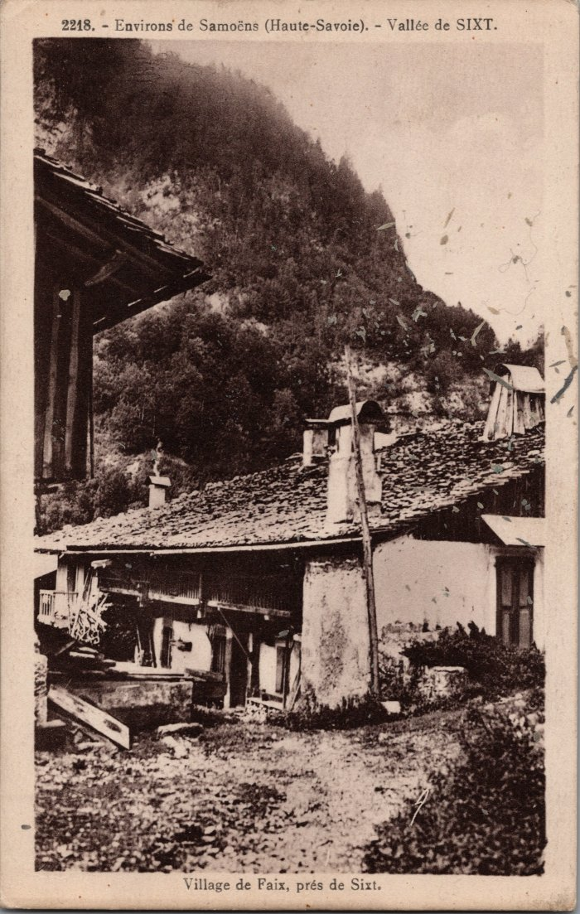
 | Photo dans le village du Fay (2-2979) | Photo dans le village du Fay
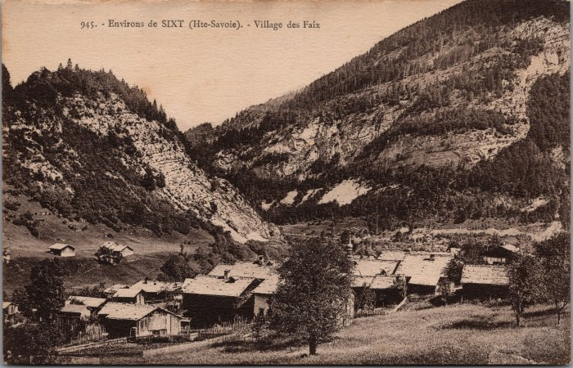 | Village du Fay (2-2784) | Village du Fay
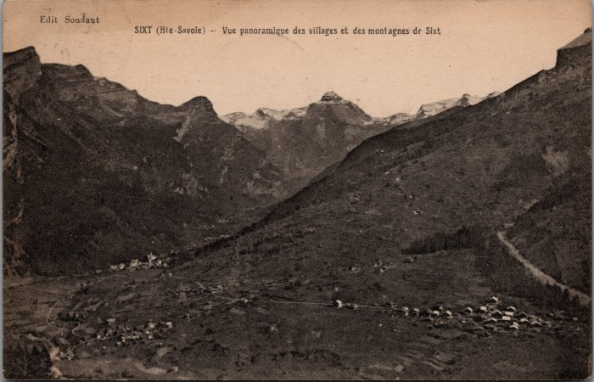 | Vue panoramique sur les villages de Salvagny, du Fay et des montagnes de Sixt - 1922 (2-2377) | Vue panoramique sur les villages de Salvagny, du Fay et des montagnes de Sixt - 1922
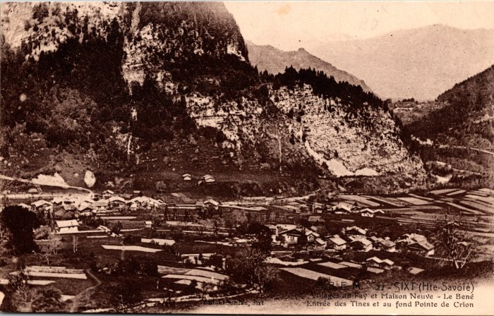 | Vue générale sur les villages du Fay, Maison Neuve – Le Bené, l’entrée des Tines et au fond la Pointe de Criou (2-200) | Vue générale sur les villages du Fay, Maison Neuve – Le Bené, l’entrée des Tines et au fond la Pointe de Criou écrit "Crion"
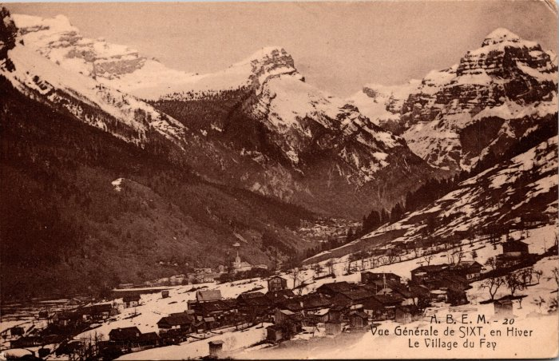 | Vue générale de Sixt en hiver, le village du Fay (2-150) | Vue générale de Sixt en hiver, le village du Fay
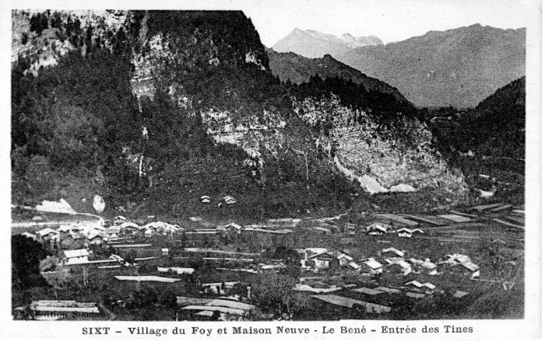 | Carte Postale - Sixt Village du Fay et Maison Neuve (12-010) | Carte Postale Sixt - Village du Fay écrit "Foy" et Maison Neuve - Le Béné Entrée des Tines
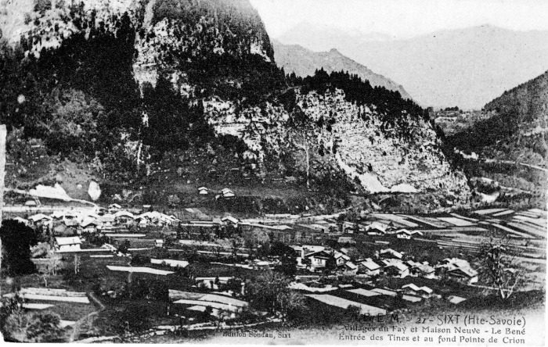 | Carte Postale Villages du Fay et Maison Neuve (12-009) | Carte Postale des villages du Fay et Maison Neuve - Le Béné, Entrée des Tines et au fond Pointe de Crion (Criou)

